Sheet1
Đăng nhập
(Ứng viên)
Thông tin cá nhân
Trang chủ

Chi tiết bài tuyển dụng

Chi tiết công ty
Mô tả chức năng
Giao diện

Đăng nhập
(Nhà tuyển dụng)
Trang chủ
Quản lý tuyển dụng
Thông tin công ty

Danh sách bài tuyển dụng đã đăng
Đăng bài tuyển dụng
Nhập thông tin tuyển dụng

Quản lý danh sách CV đã nộp
Thông tin chi tiết ứng viên

Đóng bài tuyển dụng
Duyệt ứng viên

Đăng nhập
(Quản lý)
Duyệt bài
Quản lý
Quản lý bài tuyển dụng

Đóng bài

Quản lý tài khoản
Khoá tài khoản

Kích hoạt tài khoản

Đăng nhập
Basic design |  |  |  | System | Đăng nhập | function | Đăng nhập | Create by | B.X.Tú | date | Create | 2023-12-10 | acceptor
 |  |  |  | Process. Name | Đăng nhập |  |  |  |  |  | Update | 2023-12-10

 | *Hình ảnh giao diện

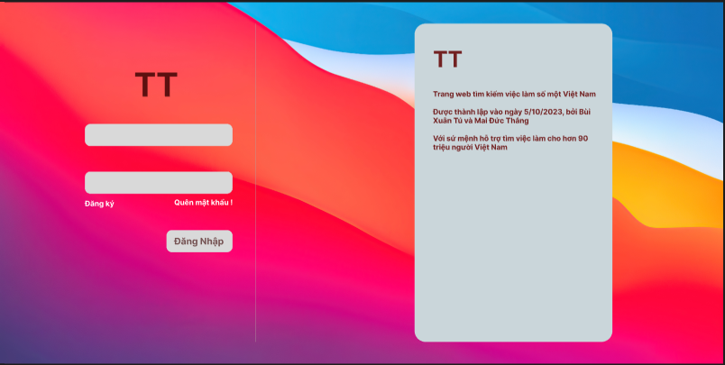

Vùng nhập Email

Vùng nhập password

Nút chuyển sang đăng kí

Nút chuyển đến lấy lại pasword
Button Đăng nhập

 | ＊Mô tả chức năng

 |  | Giao diện đăng nhập
 |  | Người dùng nhập email và mật khẩu để đăng nhập.
 |  | Khi nhấn button đăng nhập, hệ thống kiểm tra tài khoản.
 |  |  | Nếu tài khoản đã có thì sẽ đăng nhập vào hệ thống
 |  |  | Nếu tài khoản chưa có thì sẽ thông báo lỗi

Trang chủ
Basic design |  |  | System | Đăng nhập | function | Trang chủ | Create by | B.X.Tú | date | Create | 2023-12-10 | acceptor
 |  |  | Process. Name | Trang chủ |  |  |  |  |  | Update | 2023-12-10
Danh sách công ty
 | *Hình ảnh giao diện
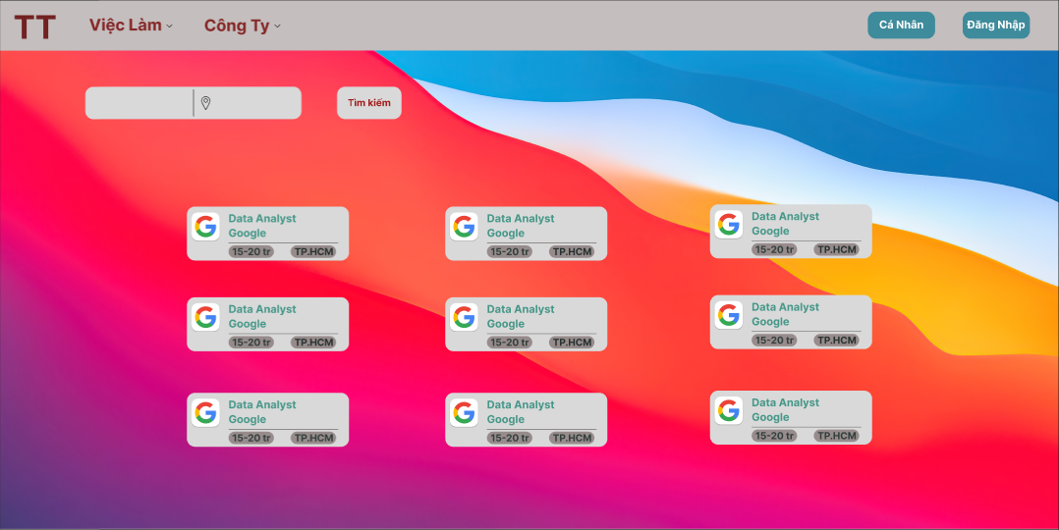
Button tìm kiếm việc làm

Thống tin cá nhân

Đăng nhập hoặc đăng xuất
Vị trí
Tên công việc

Button chi tiết công việc

 | ＊Mô tả chức năng

 |  | Giao diện trang chủ
 |  | Người dùng xem công việc hoặc tìm kiếm bằng thanh tìm kiếm theo tên công việc và vị trí
 |  | Các công việc hiển thị theo mức độ liên quan đến thông tin cá nhân và liên quan đến từ khóa tìm kiếm

Thông tin tài khoản
Basic design |  |  | System | Đăng nhập | function | Thông tin tài khoản | Create by | B.X.Tú | date | Create | 2023-12-10 | acceptor
 |  |  | Process. Name | Thông tin tài khoản |  |  |  |  |  | Update | 2023-12-10

 | *Hình ảnh giao diện

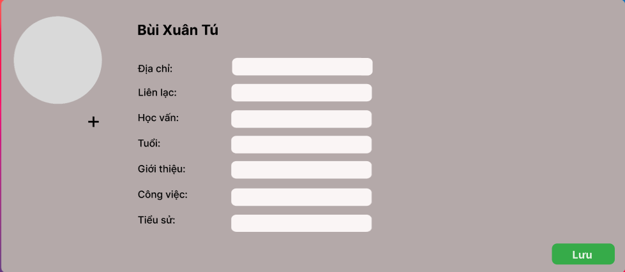

Thông tin tài khoản

Button thay đổi ảnh đại diện

Button lưu

 | ＊Mô tả chức năng

 |  | Giao diện thông tin cá nhân
 |  | Khi ấn button thay đổi anh đại diễn sẽ hiện màn hình chọn ảnh đại diện
 |  | Khi ấn button lưu sẽ lưu thông tin chỉnh sửa

Đăng ký
Basic design |  |  |  | System | Đăng nhập | function | Đăng ký | Create by | B.X.Tú | date | Create | 2023-12-10 | acceptor
 |  |  |  | Process. Name | Đăng ký |  |  |  |  |  | Update | 2023-12-10

 | *Hình ảnh giao diện
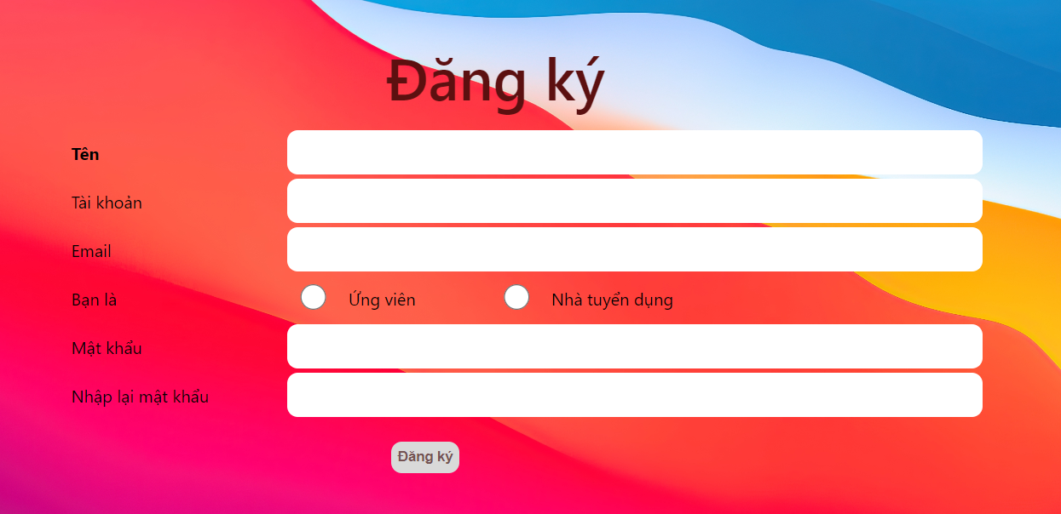

Vùng nhập thông tin

Button đăng ký

 | ＊Mô tả chức năng

 |  | Giao diện đăng ký
 |  | Người dùng nhập thông tin để đăng ký
 |  | Khi nhân button đăng ký hệ thông kiểm tra
 |  |  | Nếu email đã tồn tài sẽ báo lỗi
 |  |  | Nếu thành công thì hiện thông báo và trở về trang đăng nhập

Chi tiết công việc
Basic design |  |  | System | Đăng nhập | function | Chi tiết công việc | Create by | B.X.Tú | date | Create | 2023-12-10 | acceptor
 |  |  | Process. Name | Chi tiết công việc |  |  |  |  |  | Update | 2023-12-10

 | *Hình ảnh giao diện
Button nộp CV
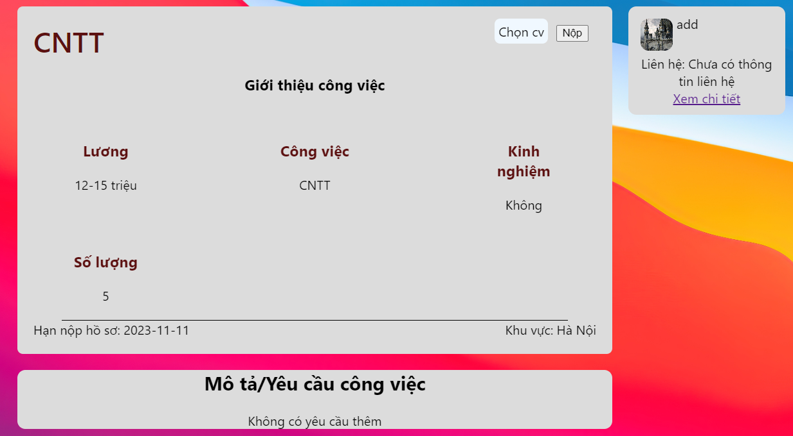

Xem thông tin công ty

 | ＊Mô tả chức năng

 |  | Giao diện chi tiết công việc
 |  | Người dùng xem thông tin công việc
 |  | Khi nhân button nộp CV sẽ hiện màn hình để người dùng chọn file từ máy.
 |  | Button xem chi tiết sẽ liên kết tới trang thông tin chi tiết của công ty

Quản lý ds bài tuyển dụng
Basic design |  |  | System | Đăng nhập | function | Quản lý ds bài tuyển dụng | Create by | B.X.Tú | date | Create | 2023-12-10 | acceptor
 |  |  | Process. Name | Quản lý ds bài tuyển dụng |  |  |  |  |  | Update | 2023-12-10

 | *Hình ảnh giao diện

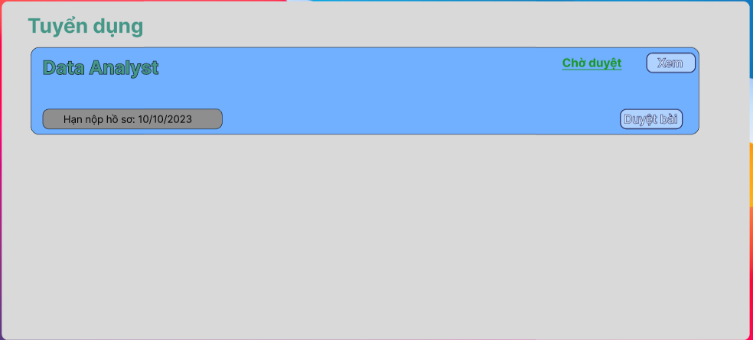
Button xem chi tiết

Button duyệt bài đăng

 | ＊Mô tả chức năng

 |  | Giao diện quản lý bài tuyển dụng của admin
 |  | Admin xem và duyệt bài tuyển dụng
 |  | Button duyệt bài tuyển dụng
 |  | Button xem chi tiết bài tuyển dụng

Danh sách bài tuyên dụng
Basic design |  |  | System | Đăng nhập | function | Danh sách bài tuyên dụng | Create by | B.X.Tú | date | Create | 2023-12-10 | acceptor
 |  |  | Process. Name | Danh sách bài tuyên dụng |  |  |  |  |  | Update | 2023-12-10

 | *Hình ảnh giao diện
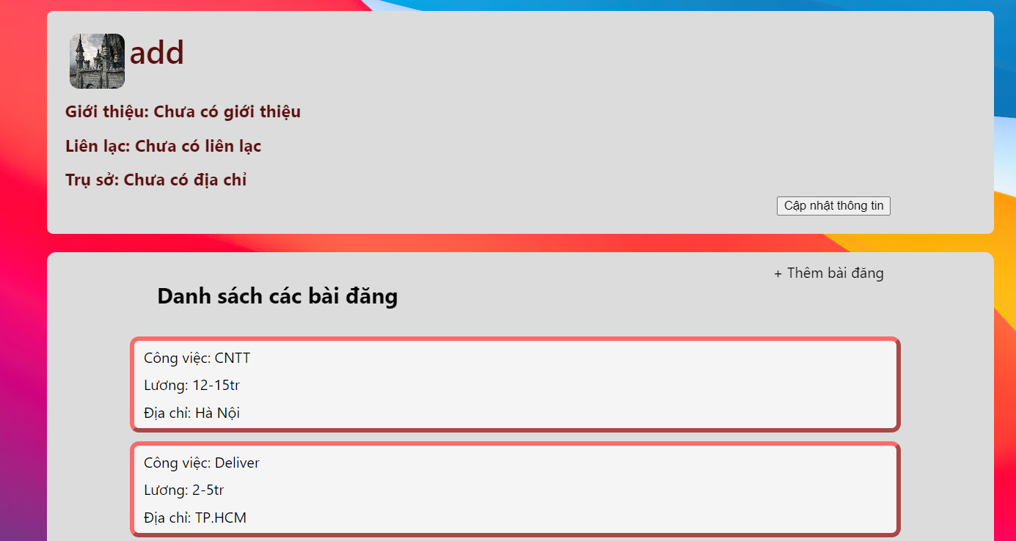

Button cập nhật thông tin công ty

Button thêm mới bài tuyển dụng

Button xem thông tin chi tiết tuyển dụng

 | ＊Mô tả chức năng

 |  | Giao diện danh sách các bài tuyển dụng của công ty
 |  | Button sửa thông tin dẫn tới trang thông tin chi tiết của công ty
 |  | Button xem chi tiết tuyển dụng sẽ dẫn tới trang chi tiết của bài tuyển dụng
 |  | Button thêm bài tuyển dụng sẽ hiện trang để công ty thêm thông tin vào bài tuyển dụng mới

Quản lý danh sách tài khoản
Basic design |  |  | System | Đăng nhập | function | Quản lý danh sách tài khoản | Create by | B.X.Tú | date | Create | 2023-12-10 | acceptor
 |  |  | Process. Name | Quản lý danh sách tài khoản |  |  |  |  |  | Update | 2023-12-10

 | *Hình ảnh giao diện



Button xem thông tin

 | ＊Mô tả chức năng

 |  | Giao diện danh sách tài khoản
 |  | Button xem thông tin của tài khoản

Chi tiết bài tuyển dụng
Basic design |  |  | System | Đăng nhập | function | Chi tiết bài tuyển dụng | Create by | B.X.Tú | date | Create | 2023-12-10 | acceptor
 |  |  | Process. Name | Chi tiết bài tuyển dụng |  |  |  |  |  | Update | 2023-12-10

 | *Hình ảnh giao diện

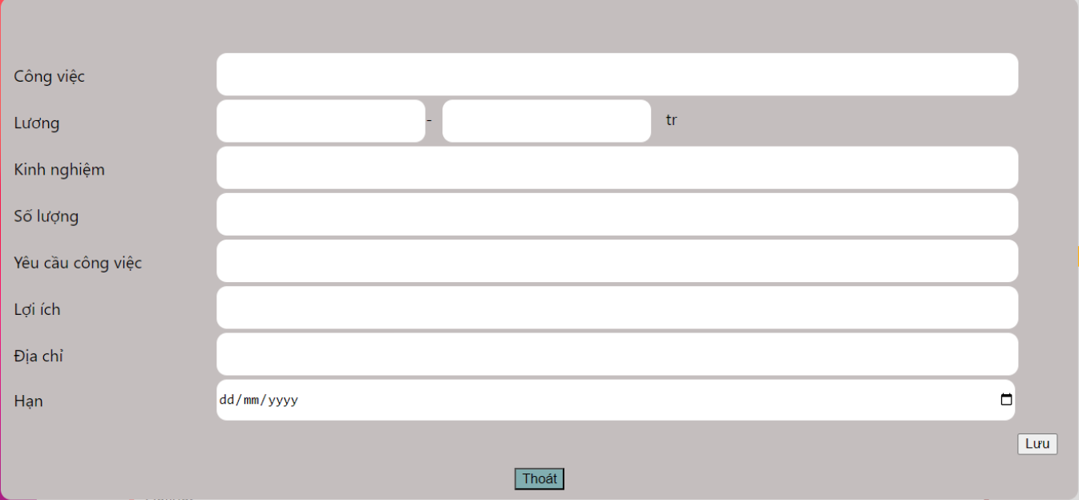

Nhập thông tin bài tuyển dụng

Button lưu
Button thoát

 | ＊Mô tả chức năng

 |  | Giao diện chi tiết thông tin tuyển dụng
 |  | Công ty xem thông tin và chỉnh sửa
 |  | Button lưu thay đổi thông tin
 |  | Button thoát

